关系图
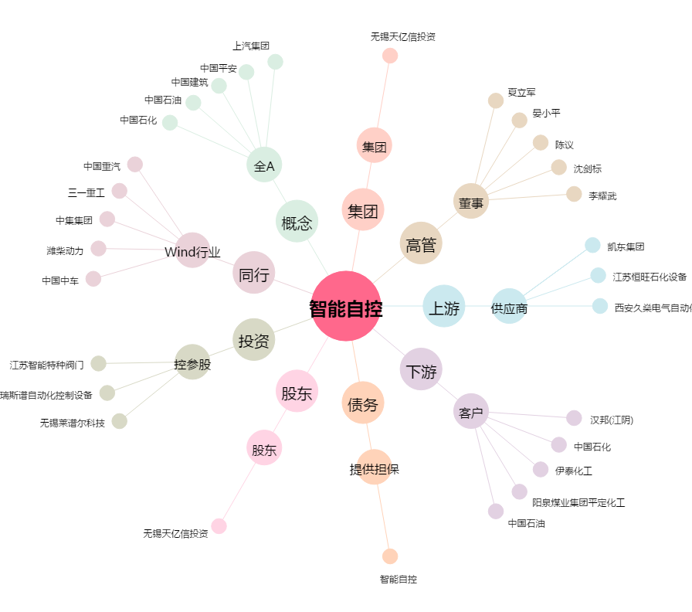
智能自控[002877.SZ] - 关系概览图

